Sheet1
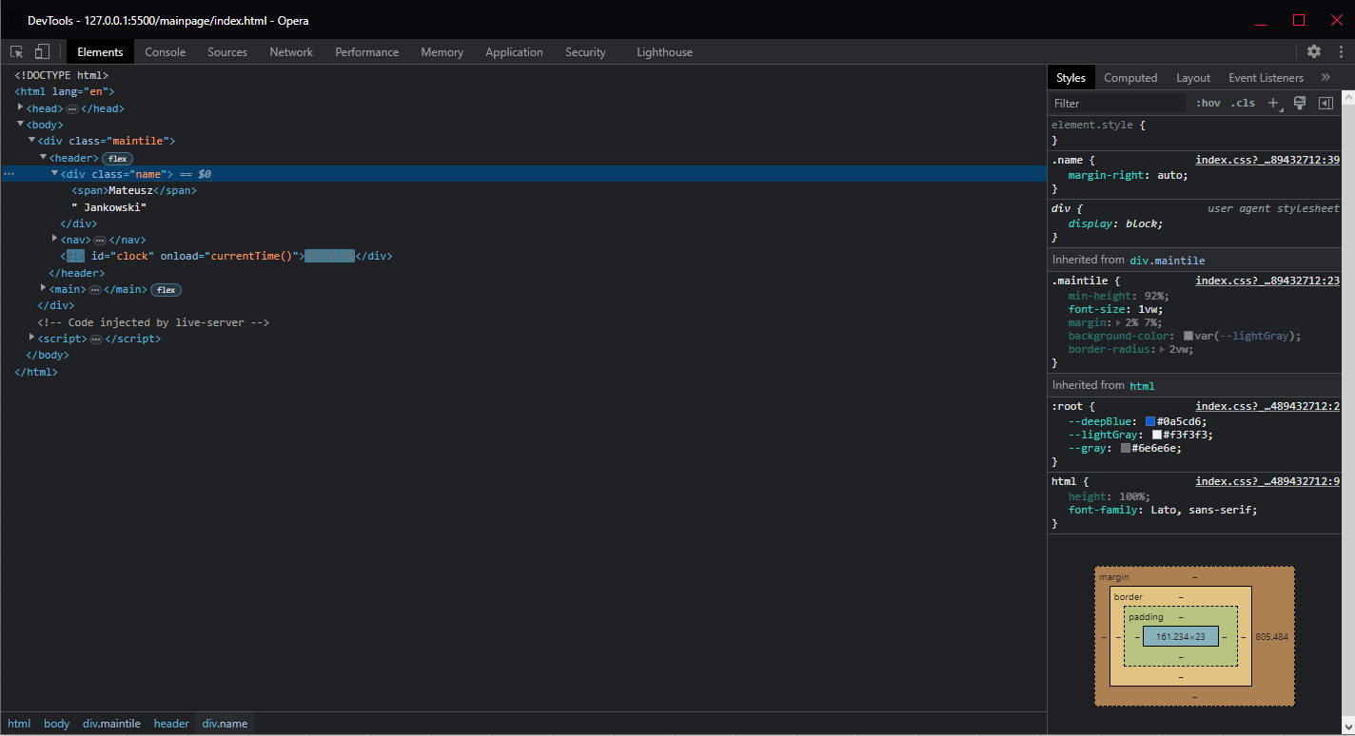
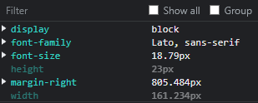
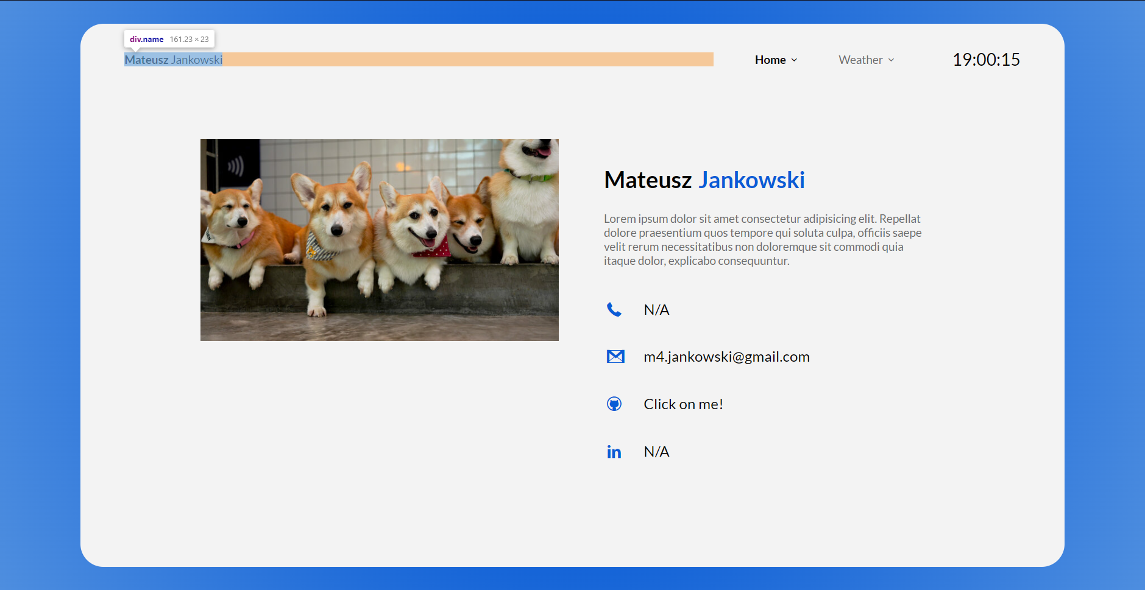

Numer | 6
Wykonawca testu | Mateusz Jankowski
Data wykonania
Rodzaj testu | Test interfejsu
Nazwa testu | Test sprawdzający rozmiary pola imienia i nazwiska
Priorytet | Niski
Podstawa testu | Wymagania klienta
Opis | Klient chce, aby po lewej stronie nagłówka znajdowało się pole z jego imieniem oraz nazwiskiem.

Oczekiwany rezultat | Po lewej stronie nagłówka znajduje się imię i nazwisko mające [161px] szerokości. Po prawej stronie pola ma znajdować się [805px] marginesu ustawionego automatycznie, który sprawi, że pole znajdzie się po lewej stronie nagłówka.

Otrzymany rezultat | Zgodny z oczekiwanymi rezultatami.

Załączniki | Zrzuty ekranu.

